Баг-репорт
№ | Summary | Enviroment | Priority | Severity | Steps to reproduce | Actual result | Expected result | Screenshot
1 | На сторінці "онлайн запис" текст відображається на половину | Моб.пристрый Galaxy A 40, Android 10 |  |  | 1. Відкрити: https://kmlvm.kyivcity.gov.ua/ 2. Натиснути Hamburger Menu . 3 Проскролити вниз до Ветеринарна допомога. 4. Натиснути «Онлайн запис» 5. Проскролити вниз до середини сторінки | Текст в формах Прізвіще і.т.д. відображається на ловини | Повинно бути видно що заповнюєш | 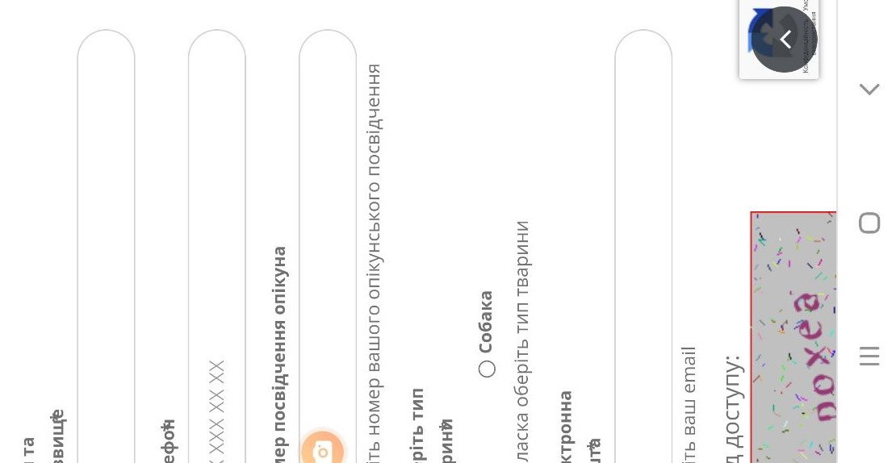
2 | Відсутнє поле пошуку | Моб.пристрый Galaxy A 40, Android 10 |  |  | 1. Відкрити: https://kmlvm.kyivcity.gov.ua/ | Відсутнє поле пошуку | Для зручності та швидкості пошуку потрібної інформації на сайті ,потрібно полє пошуку. | 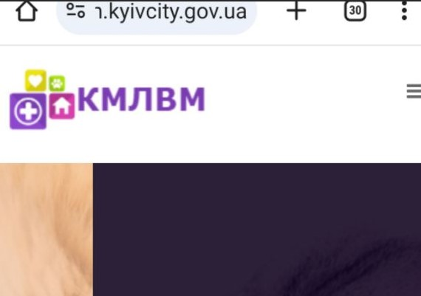
3 | Шматок з html коду який знаходиться поза блоком | Моб.пристрый Galaxy A 40, Android 10 |  |  | 1. Відкрити: https://kmlvm.kyivcity.gov.ua/ 2. Проскролити вниз до "дивитися більше тварин". | Видно шматок з html коду який знаходиться поза блоком | Неповинно буті видко html коду на сайті | 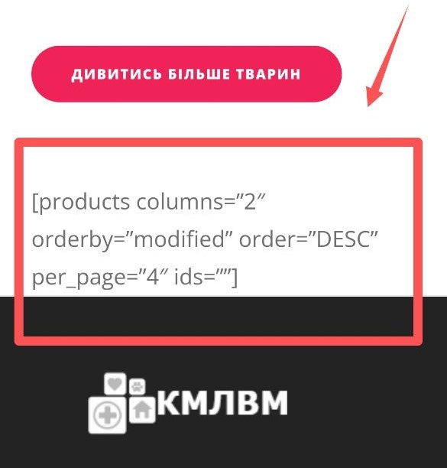
4 | Текст неповністю поміщається на сайті | Моб.пристрый Galaxy A 40, Android 10 |  |  | 1. Відкрити: https://kmlvm.kyivcity.gov.ua/ 2. Натиснути Hamburger Menu . 3 Натиснути " Вакансцї". 4. Проскролити вниз до кінця тексту про вакансію. | Текст посунувся і не видно перших літер зліва | Повинно чітко видно текст | 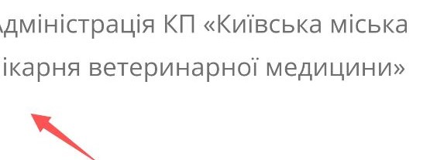
5 | Орфографічна помилка перенесення літер в тексті | Моб.пристрый Galaxy A 40, Android 10 |  |  | 1. Відкрити: https://kmlvm.kyivcity.gov.ua/ 2. Натиснути Hamburger Menu . 3 Проскролити вниз до "Зоодопомога". 4. Натиснути «Зоодопомога» | Текст перенесено з помилкою | Орфогравічних помилок не повинно бути | 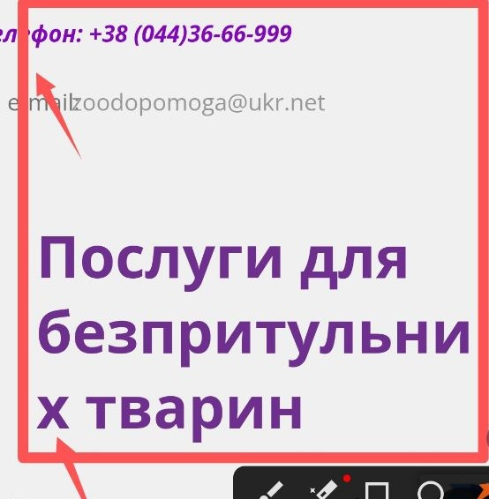

Баг-реп.zpolis
№ | Summary | Enviroment | Priority | Severity | Steps to reproduce | Actual result | Expected result | Screenshot
1 | В хедері в формі онлайн консультації ,приймає невалідні дані | DevTools ,IPhone12pro |  |  | 1. Відкрить: https://zpolis.com.ua/ 2. Натиснути в хедері на іконку «Навушники». 3 Заповнити форму невалідними даними. 4. Ставимо галочку погоджуюсь і приймаю договір оферти. 5. Натискаю кнопку «Записатись». | Записано на консультацію. | Неповинно записати на консультацію | 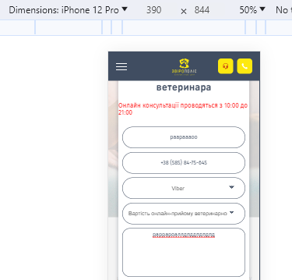
2 | Плаваюча кнопка невмістилась повністью на єкран | DevTools ,IPhone12pro |  |  | 1. Відкрить: https://zpolis.com.ua/ | Плаваюча кнопка невмістилась повністью | Всі кнопки повині чітко видо | 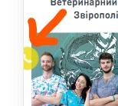
3 | Іконки не клікабельні | DevTools ,IPhone12pro |  |  | 1. Відкрить: https://zpolis.com.ua/ 2. Натиснути в хедері «Hamburger Menu». 3 Натиснути «Готель для тварин». 4. Проскролити трохи нижче. 5. Клікнути на любу из трюх іконок. | При кліке на іконку ,нічого не відбувається | Іконка повинна бути активна. | 